Datos personales
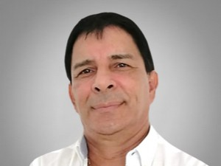

Nombres: | Francisco Javier
Apellidos: | León Flores
Facebook: | https://www.facebook.com/FranciscoLeonF/
Twitter: | @Franciscoleonf5
Descripción:

